Scenario
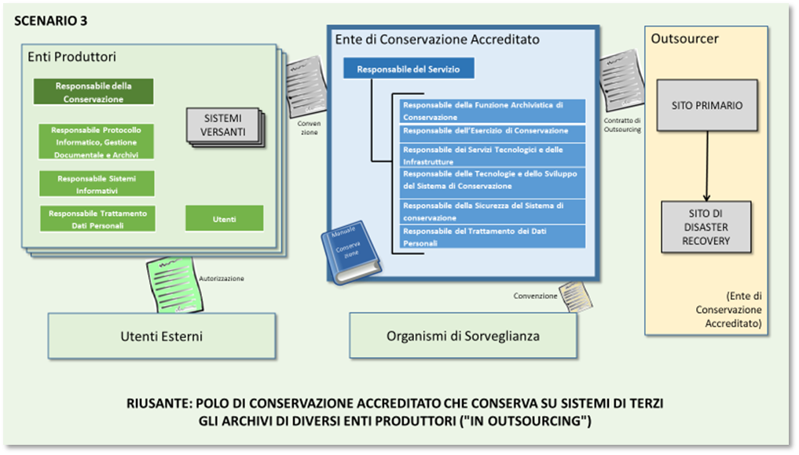
Sc. | SC | Ente RIUSANTE della Buona Pratica | Descrizione degli scenari e obiettivi PAOC 2020 | Prerequisiti per il RIUSANTE | Enti candidabili
3 | 3 | Polo di conservazione accreditato che conserva su sistemi di terzi gli archivi di diversi enti produttori ("in outsourcing") | Lo Scenario 3 rappresenta l'obiettivo della Provincia di Trento. Per raggiungere tale scopo, è necessario che un ente, in questo caso ParER, agisca come outsourcer per altri conservatori. In questo contesto, la Provincia di Trento non si dota di un'infrastruttura tecnologica necessaria per erogare il servizio, ma si accredita sul sistema di ParER. Lo Scenario 3 si adatta a enti di dimensione medio-grande con presenza territoriale articolata (p.e. Regioni). In questo Scenario l'accreditamento risulta indispensabile. | Certificazione 27001 per l'utilizzo di infrastrutture di terzi (il fornitore deve essere accreditato AgID e quindi certificato anche 27001) Accreditamento presso AgID Organizzazione secondo schema AgID Disponibilità di personale specialistico Procedure specifiche per la gestione di enti esterni Consigliata: Certificazione 9001 | Enti che coordinano un numero significativo di enti su un territorio (p.e. Regioni) e hanno significativa risorse per la gestione archivistica, ma decidono di non dotarsi di infrastruttura dedicata alla conservazione

